Накладная-№3
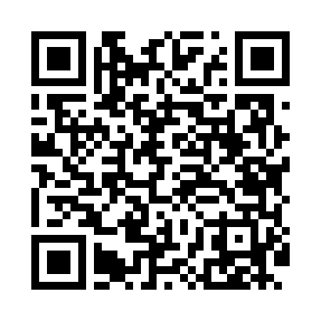
Номер товарно-транспортной накладной: |  |  | Торговый представитель: Kamol aka
Поставщик: Toshkent falcon fly 2 |  |  | Телефон торгового представителя: +998979626299
Дата отгрузки: 20.11.2025 |  |  | Контрагент: Dona zakass
Дата консигнации: |  |  | Адрес:
Доставщик: |  |  | Телефон:
Телефон доставщика:
Время заказа: 20.11.2025 13:31:59
№ | Штрих-код | Название товаров (работ,услуг) | Количество | Количество в кейсе | Цена | Сумма
 |  |  | 60 |  |  | 116
1 | 2014532016093 | Фартук текстильный 60*90cm 50 XP-27-5 | 20 | 20 шт. | 1 | 20
2 | 6957754300143 | Швабра для мытья пола 848-D03A DB-83-165 | 3 | 3 шт. | 1.80 | 5.40
3 | 2010883199133 | Кошик Арзон роза 10 пс HS-78-16 | 5 | 5 шт. | 0.80 | 4
4 | 2011518560090 | Вилка Арзон роза10 пс HS-78-17 | 5 | 5 шт. | 0.80 | 4
5 | 6996202407096 | Шторы (занавески) для ванных комнат из пластм ассы 180*180 sm XP-3-1 | 8 | 8 шт. | 3.20 | 25.60
6 | 6996202400868 | Шторы (занавески) для ванных комнат из пластм ассы 180 x 180 sm XP-3-6 | 6 | 6 шт. | 2 | 12
7 | 6935201010821 | Шторы (занавески) для ванных комнат из пластм ассы 180 x 180 sm XP-3-7 | 5 | 5 шт. | 1.90 | 9.50
8 | 6972996861481 | Металлическая подставка для посуды 24-40139 A 15-011H DB-138-85 | 1 | 1 шт. | 2.80 | 2.80
9 | 6920240023499 | Коврики напольные для ванной комнаты 50*80CM XP-23-49 | 4 | 4 шт. | 4.80 | 19.20
10 | 6920240023437 | Коврики напольные для ванной комнаты 50*80CM XP-23-43 | 3 | 3 шт. | 4.50 | 13.50
Итого: 116$|->UZS: 1,450,000.00

